상품제안서
시스템 라이트블루 자석 다이어리 25절/32절 | 상품코드: S29195

 |  |  |  |  |  |  | 02-713-8555 | www.synergygift.co.kr
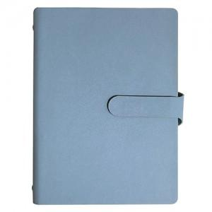

【상세/제작정보】 | <span style="font-size: 14pt;">* 배송비 박스당 5,000원 부가세별도 발생합니다.</span><br><span style="font-size: 14pt;">&nbsp;( 25절-34개 / 32절-40개)</span>​

【인쇄/포장옵션】 | 불박, 금박, 은박 / 포장불가능

【공급단가】 | 수량 | 100~ | 200~ | 500~ | 1,000~ | 3,000~
*VAT별도 | 32절 노트식 | 11,050원 | 10,880원 | 10,620원 | 10,200원 | 9,770원
 | 25절 노트식 | 11,960원 | 11,770원 | 11,500원 | 11,040원 | 10,580원

【상품 URL】 | https://www.synergygift.co.kr:443/src/goods_detail.php?gdno=29195

